Лист2
 | Спеціалізація: захист та обробка деревини

 | Прайс-Лист

 | Телефони: +380 96 443 35 45, +380 50 867 08 99
 | НАЙМЕНУВАННЯ | ФОТО | ХАРАКТЕРИСТИКИ | Тара | Ціна, грн. за шт. | Ціна за 1л готової продукції

ФАРБИ ДЛЯ ДЕРЕВА, ЛЕСУЮЧІ АНТИСЕПТИКИ, ЛАЗУРІ | Ваше натхнення - можливості Bionic-House!
 | AQUA COLOR - UV-protect | 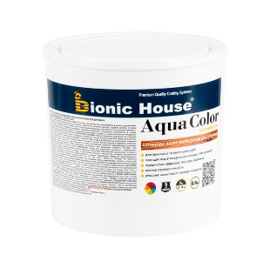 | Воднодисперсійна акрилова лазур-антисептик для деревини для внутрішніх і зовнішніх робіт. Напівпрозора, лесуюча лазур призначена для фарбування і одночасного біологічного захисту дерев'яних поверхонь. Тонування має 20 кольорів. | 0,8л. | 427 | 533.75
 |  |  |  | 2,5л. | 1257 | 502.80
топ продж
 |  |  |  | 10л. | 4710 | 471.00
 | PASTEL Wood color | 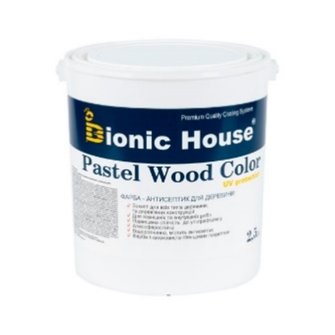 | Акрилова лазур для деревини антисептичної дії. Даний просочувач-антисептик призначений для декоративної обробки деревини усіх порід. Застосовується для фарбування дерев'яних фасадів, меблів, вікон і дверей. Утворює міцне і довговічне захисно-декоративне покриття з шовковистим глянцем, швидко висихає і є світлостійким. Колірується у 20 відтінків. | 0,8л. | 489 | 611.25
 |  |  |  | 2,5л. | 1468 | 587.20
 |  |  |  | 10л. | 5627 | 562.70
 | WOOD WAX | 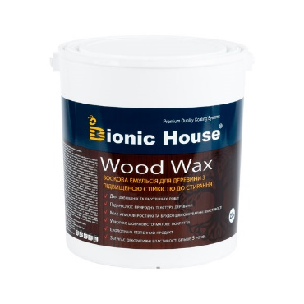 | Воскова емульсія для дерева на акриловій основі, стійка до стирання. Є високоефективним декоративним, погодостійким і грязевідштовхувальним засобом для деревини. Має підвищену витривалість, модифікований поліуретановою смолою з додаванням воскової емульсії. Використовується для внутрішніх та зовнішніх робіт. | 0,8л. | 433 | 541.25
 |  |  |  | 2,5л. | 1288 | 515.20
 |  |  |  | 10л. | 4928 | 492.80
 | Ultra Fasade | 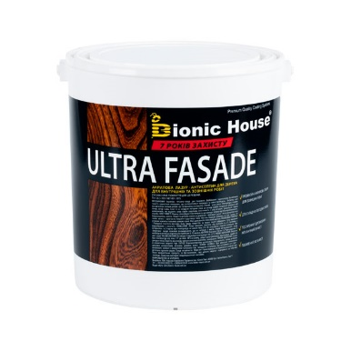 | Акрилова лазур - антисептик для дерева для внутрішніх і зовнішніх робіт. Прекрасний захист від УФ. Містить посилений УФ фільтр. воскові добавки. На водній основі, для тонування, фарбування і одночасної біологічного захисту будь-яких дерев'яних поверхонь і конструкцій, в т.ч, дверей, віконних рам. Утворює міцне і довговічне захисно-декоративне покриття з шовковистим глянцем. Колерується в більш ніж 30 відтінків. | 0,8л. | 485 | 606.25
 |  |  |  | 2,5л. | 1452 | 580.80
 |  |  |  | 10л. | 5504 | 550.40
 | 32 COLOR | 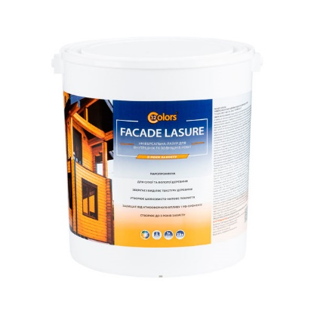 | Акрилова грунтовка-лазур для дерева - антисептичної дії. Для внутрішніх робіт. Просочення-антисептик для декоративного оздоблення деревини всіх порід. Застосовується для фарбування дерев'яних фасадів, меблів, грунтовки паркету. У поєднанні з кольоровими пігментами утворює міцне захисно-декоративне покриття з шовковистим глянцем, швидко висихає. Забарвлюэться у більше ніж 20 відтінків. | 0,8л. | 310 | 387.50
 |  |  |  | 2,5л. | 881 | 352.40
 |  |  |  | 10л. | 3334 | 333.40
 | Pastel 32 COLOR | 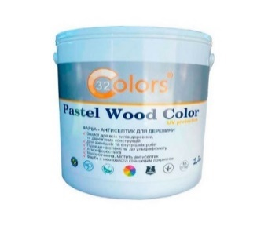 | Фарба середньої покривної здатності для деревини для внутрішніх і зовнішніх робіт для побутового застосування, яка доступна за ціною і витримує експлуатаційний режим властивий звичайному житловому будинку. Витримує помірну хімічну стійкість до миючих засобів і сонячного світла. Не потребує підшліфовки при оновленні покриття. | 0,8л. | 223 | 278.75
 |  |  |  | 2,5л. | 687 | 274.8
 |  |  |  | 10л. | 2704 | 270.4
 | Універсальна лазур для дерева для зовнішніх та внутрішніх робіт | 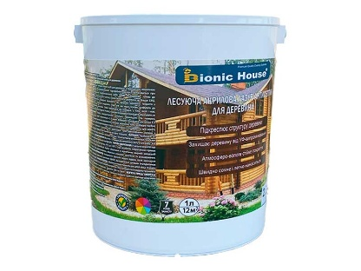 | Паропроникна. На прзорій базі, не приховує текстуру деревини, не утворює патьоків, легко наноситься, має світлостійкі й брудовідштовхувальні властивості
 |  |  |  | 2,5л. | 604 | 241.6
 |  |  |  | 10л. | 2300 | 230
 | Універсальна лазур для дерева для внутрішніх робіт | 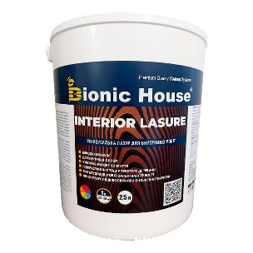 | Для внутрішніх робіт, паропроникна, недорога. На прзорій базі, забезпечує поверхні забарвлення з видимою текстурою дерева, швидко висихає. Підходить для надання тону деревині під лак. | 0,8л. | 177 | 221.25
 |  |  |  | 2,5л. | 551 | 220.4
 |  |  |  | 10л. | 2093 | 209.3
 | AQUA ENAMEL | 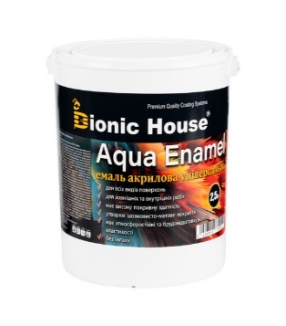 Аква Эмаль | Емаль акрилова, білого кольору для дерев'яних поверхонь. Призначена для фарбування вікон, дверей та інших дерев'яних поверхонь зовні і всередині приміщень, а також для забарвлення, раніше пофарбованих дерев'яних, металевих або мінеральних поверхонь. Забарвлюється в пастельні кольори, 1л-66грн | 0.8 | 347 | 433.75
 |  |  |  | 2.5 | 1061 | 424.40
 |  |  |  | 10 | 4106 | 410.60
 | FACADE LASUR | 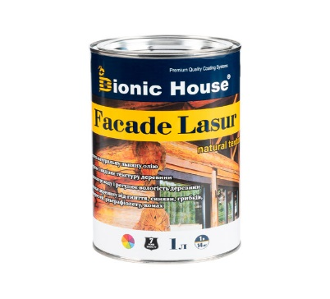 | Декоративна лазур з інноваційною комбінацією діючих речовин на натуральній лляній олії. Використовується для зовнішніх робіт. Фасадна лазур служить надійним покриттям для дерев'яних фасадів, дерев'яних садових меблів, альтанок, веранд і дерев'яних панелей та оздоблення екстер'єру. | 1л. | 493 | 493.00
 |  |  |  | 2,8л. | 1351 | 482.50
 |  |  |  | 10л. | 4674 | 467.40
 | PROFI-FACADE LASUR tung oil | 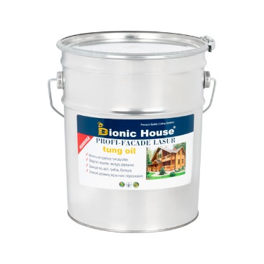 | Декоративна, що містить натуральну тунгову олію. Використовується для зовнішніх робіт із інноваційною комбінацією діючих речовин. Фасадна лазуря служить надійним покриттям для дерев'яних фасадів, дерев'яних садових меблів, альтанок, веранд і дерев'яних деталей екстер'єру. | 1л. | 709 | 709
 |  |  |  | 2,8л. | 1948 | 696
 |  |  |  | 10л. | 6675 | 668
Бейц | Морилка Бейц
 | WOOD LASURE Морилка Бейц | 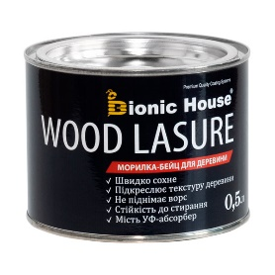 | Декоративний, ефективний засіб для обробки різноманітних дерев'яних виробів. Морилка має слабкий запах, глибоко проникає у дерево, захищає від вологи, підкреслює красу деревини. | 0,25л | 120
 |  |  |  | 0,5л | 232
ЛАКИ ДЛЯ ДЕРЕВА | Винаходимо нове, зберігаємо краще!
 | Акрилові лаки
 | Лак грунтувальний для дерева | 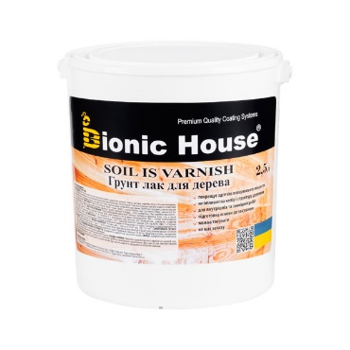 | Для паркету і покрить з дерева, мінеральних поверхонь, з застосуванням всередині і зовні приміщень. Добре шліфується, вологостійкий. Грунтовка використовується у деревообробній промисловості для обробки виробів з метою видалення ворсу на деревині шліфуванням, додання вологостійкості. Особливо рекомендується для паркетних підлог. Годиться використовувати також для грунтування поверхонь з бетону, цегли, гіпсокартону, шпалер. | 1л. | 200 | 200.00
 |  |  |  | 3л. | 585 | 195.00
 |  |  |  | 10л. | 1860 | 186.00
 | Універсальний лак | 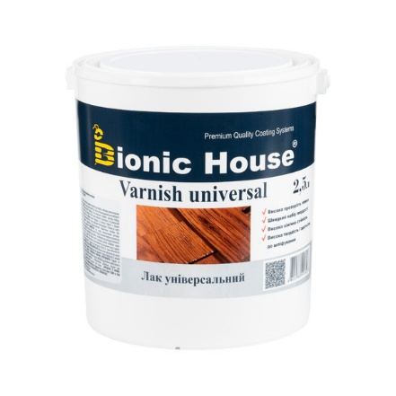 | Лак на основі акрил-стирольного сополімеру. Використовується для покриття стінового і стельовго дерев'яного оздоблення, напр. блок-хауса, імітації бруса, вагонки, шпону, і композитної деревини (OSB, ДСП, МДФ та ін.), щоб поліпшити зовнішній вигляд, надати потрібний відтінок або колір і захистити дерево від цвітання і втрати зовнішнього вигляду. Буває глянсовий, напівматовий. Забарвлюється: 1л-66грн. | 0,8л. | 234 | 292.50
 |  |  |  | 2,5л. | 672 | 268.80
 |  |  |  | 10л. | 2338 | 233.80
 | Панельний лак | 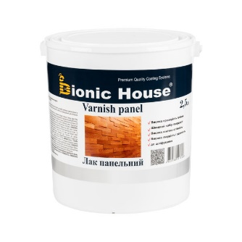 | Акриловий водний лак для внутрішніх робіт по дереву. Це лак універсального використання. Підходить для покриття дерев'яного оздоблення і декору, застосовується як захисне покриття для меблів, меблевих комплектуючих, виробів з дерева, а також дерев'яних панелей та оздоблення інтер'єру. Продається з глянсовим, напівматовим блиском. Забарвлюється: 1л-66грн. | 0,8л. | 250 | 312.50
 |  |  |  | 2,5л. | 717 | 286.80
 |  |  |  | 10л. | 2485 | 248.50
 | Лак для зовнішніх робіт по дереву | 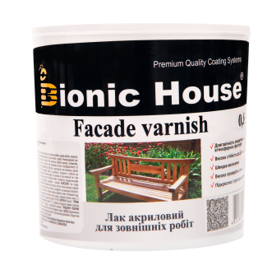 | Водний лак для зовнішніх робіт по натуральному дереву. Лак застосовується для покриття дерев'яних поверхонь розташованих на відкритому просторі під впливом погодних умов: дерев'яні конструкції, фасади, двері, віконні рами, меблі, сходи тощо. Глянсовий. Забарвлюється: 1л-66грн. | 0,8л. | 253 | 316.25
 |  |  |  | 2,5л. | 705 | 282.00
 |  |  |  | 10л. | 2523 | 252.30
 | Професійна лінія Joncryl
 | Панельний лак | 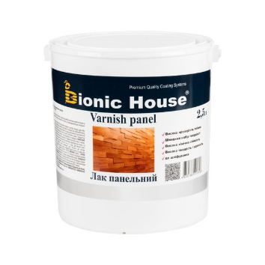 | Акриловий водний лак для внутрішніх робіт по дереву. Це лак універсального використання. Підходить для покриття дерев'яного оздоблення і декору, застосовується як захисне покриття для меблів, меблевих комплектуючих, виробів з дерева, а також дерев'яних панелей та оздоблення інтер'єру. Продається з глянсовим, напівматовим блиском. Забарвлюється: 1л-66грн. | 0,8л. | 286 | 357.50
 |  |  |  | 2,5л. | 824 | 329.60
 |  |  |  | 10л. | 3101 | 310.10
 | Меблевий лак | 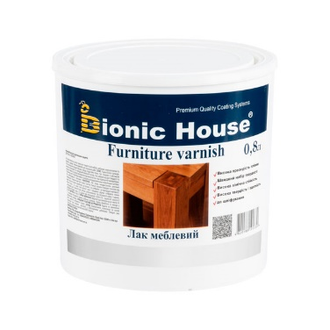 | Лак акриловий на водній основі. Містить мінеральні компоненти, що збільшують витривалість покриття до миючих і поліруючих засобів та механічного стирання. Продається з глянсовим, напівматовим блиском. Забарвлюється: 1л-66грн. | 0,8л. | 548 | 685.00
 |  |  |  | 2,5л. | 1601 | 640.40
 |  |  |  | 10л. | 5808 | 580.80
 | Паркетний лак | 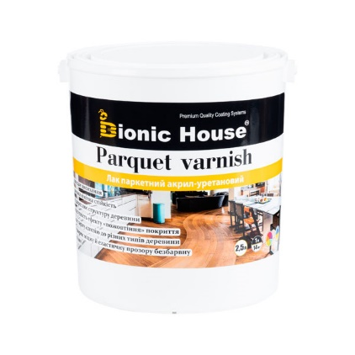 | Акрил-уретановий лак для внутрішніх робіт на водній основі. Створений на основі поєднання поліуретанового та акрилового полімерів і має в собі переваги кожного з них. Застосовується як високоякісне захисне покриття для підлоги (паркет, ламінат, шпон, лінолеум та інших ПВХ-покриття), меблів і виробів з дерева. Може бути глянсовий, напівматовий. Забарвлюється: 1л-66грн. | 0,8л. | 502 | 627.50
 |  |  |  | 2,5л. | 1513 | 605.20
 |  |  |  | 10л. | 5517 | 551.70
 | Паркетний лак ультрастійкий | 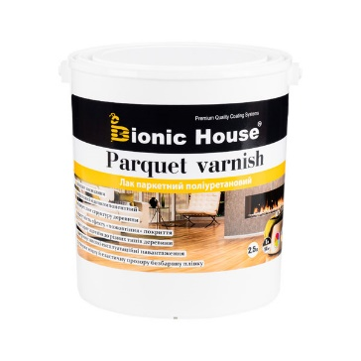 | Лак поліуретановий на водній основі для внутрішніх робіт. Застосовується як високоякісне захисне покриття для підлоги (паркет, ламінат, шпон, лінолеум та інших ПВХ-покриття). У складі використовується аліфатична алкідноуретанова смола, у виробництві якої використовується деароматичний уайт-спірит. Може бути глянсовий, напівматовий. Забарвлюється: 1л-66грн. | 0,8л. | 707 | 883.75
 |  |  |  | 2,5л. | 2157 | 862.80
 |  |  |  | 10л. | 7959 | 795.90
 | Лак для зовнішніх робіт по дереву | 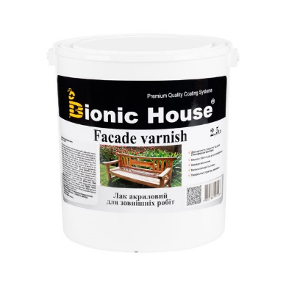 | Водний лак для зовнішніх робіт по натуральному дереву. Лак застосовується для покриття дерев'яних поверхонь розташованих на відкритому просторі під впливом погодних умов: дерев'яні конструкції, фасади, двері, віконні рами, меблі, сходи тощо. Буває з напівматовим блиском. Забарвлюється: 1л-66грн. | 0,8л. | 558 | 697.50
 |  |  |  | 2,5л. | 1634 | 653.60
 |  |  |  | 10л. | 6276 | 627.60
 | Інші
 | Яхтний лак | 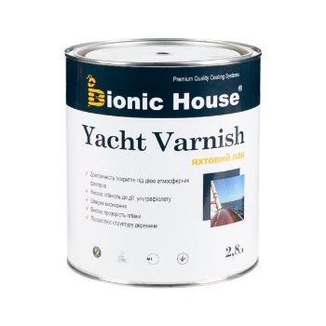 | Лак яхтний для дерева. Алкідно-уретановий лак швидкого висихання, призначений для дерев'яних поверхонь у приміщеннях та зовні. Використовується для покриття дерев'яних човнів і яхт, а також дверей, віконних рам, рейок, терас, дерев'яного оздоблення, прикрас та зовнішніх деталей. Полупатовий | 1л. | 362 | 362.00
 |  |  |  | 2,8л. | 998 | 356.43
 |  |  |  | 10л. | 3445 | 344.50
 | Лак фасадний для каменю | 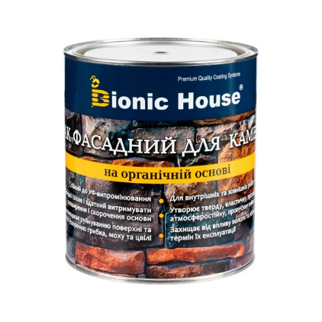 | Захисний лак для каменю з легким мокрим ефектом, використовується для захисту тротуарної плитки, фасадів з цегли, бетонних підлог, а також надання поверхні нового виду. Для гідрофобізації, декоративно-захисного просочення: мармуру, граніту, пісковику, черепиці, бетону, цегли, підвіконня з натурального каменю, азбестоцементних плит і інших пористих будівельних матеріалів | 2,8л. | 1092
 |  |  |  | 10 л. | 3705
 | Інновації і традиції!
ОЛІЇ ДЛЯ ОБРОБКИ ДЕРЕВИНИ, ТЕРАСНА ОЛІЯ | ТЕРАСНА ОЛІЯ Terrace Oil | 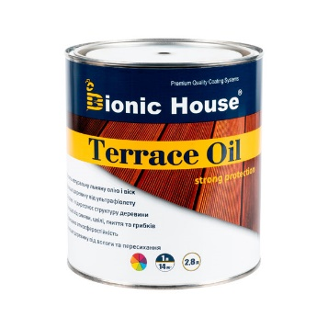 | Олія на лляній основі для обробки терасної дошки і садових меблів. Оберігає деревину відмінно захищаючи її від вологи та забруднень. Олія стійка до стирання, освіжає колір і водночас проявляє унікальну текстуру дерев'яних терас, та підлог. Забарвлюється: 1л-129грн, 2,8л. - 361 грн, 10 л. - 1287 грн | 1л. | 480 | 480.00
 |  |  |  | 2,8л. | 1317 | 470.36
 |  |  |  | 10л. | 4554 | 455.40
 | ТЕРАСНА ТУНГОВА ОЛІЯ Terrace Tung Oil | 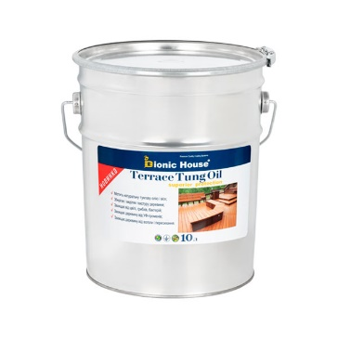 | ТУНГОВА зносостійка терасна олія для обробки терасної дошки і садових меблів. Оберігає деревину відмінно захищаючи її від механічних пошкоджень, вологи та забруднень. Олія стійка до стирання, освіжає колір і водночас проявляє унікальну текстуру дерев'яних терас, та підлог. Забарвлюється: 1л-129грн, 2,8л. - 361 грн, 10 л. - 1287 грн | 1л. | 654 | 654
 |  |  |  | 2,8л. | 1800 | 643
 |  |  |  | 10л. | 6189 | 619
 | Олія для садових меблів і терас | 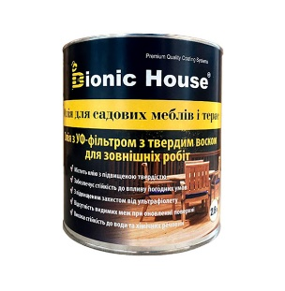 | Інноваційний однокомпонентний довготривалий захист, який досить добре проникає всередину деревини. Використана смола нового покоління, утворює стійке до відшарування покриття як для внутрішніх, так і для зовнішніх робіт. Забарвлюється: 1л-129грн, 2,8л. - 361 грн, 10 л. - 1287 грн | 1л. | 569 | 569.00
 |  |  |  | 2,8л. | 1565 | 558.93
 |  |  |  | 10л. | 5406 | 540.60
 | Олія для саун | 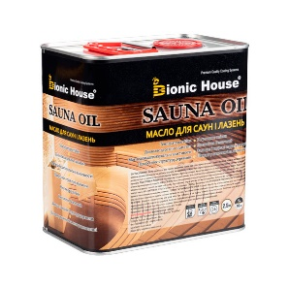 | Олія для захисту деревини від вологи й забруднення в саунах і лазнях. Покриття захищає дерево від різних видів забруднень. Не втрачає захисних властивостей в умовах високих температур і сильної вологості - спрощує догляд за дерев'яним оздобленням парилень. | 0,8л. | 356 | 445.00
 |  |  |  | 2,5л. | 1037 | 414.80
 | Олія-віск (масловоск) | 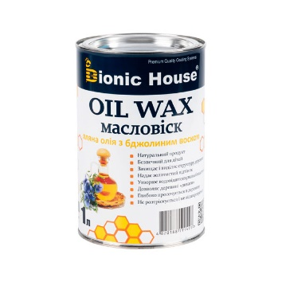 | Лляна олія з вмістом натурального воску. Натуральний просочувач для дерева, може використовуватися, як самостійне декоративне покриття, яке ідеально підходить для будинків і зрубів, меблів, дверей, дерев'яних настилів з будь-якого виду деревини, для внутрішніх і зовнішніх робіт. Забарвлюється: 1л-129грн, 2,8л. - 361 грн, 10 л. - 1287 грн | 1л. | 289 | 289.00
 |  |  |  | 3л. | 848 | 282.67
 |  |  |  | 10л. | 2741 | 274.10
 | Віск для дерева (універсальний) | 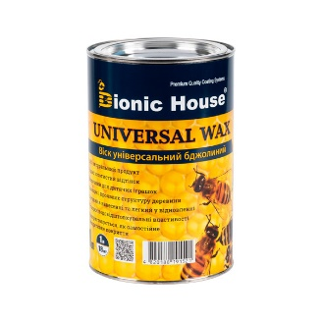 | Натуральний бджолиний віск з добавкою льняної олії. Віск для дерева, може використовуватися як самостійне декоративне покриття, ідеально підходить для дерев'яних будинків і зрубів, меблів, дверей, дерев'яних настилів з сосни, тика, дуба і інших порід деревини. Може використовуватися для внутрішніх і зовнішніх робіт. Забарвлюється: 1л-129грн, 2,8л. - 361 грн, 10 л. - 1287 грн | 1л. | 362 | 362.00
 |  |  |  | 3л. | 1060 | 353.33
 | Масло-віск ( з карноубським воском) | 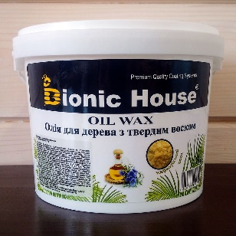 | Спеціально оброблена Льняна олія з вмістом карнаубского воску. Натуральна просочення для дерева, може використовуватися, як самостійне декоративне покриття, яке ідеально підходить для будинків і зрубів, меблів, дверей, для внутрішніх і зовнішніх робіт. Забарвлюється: 1л-129грн, 2,8л. - 361 грн, 10 л. - 1287 грн | 1л. | 354 | 354.00
 |  |  |  | 3л. | 1093 | 364.33
 |  |  |  | 10л. | 3338 | 333.80
 | Воск для дерева с карнаубским воском | 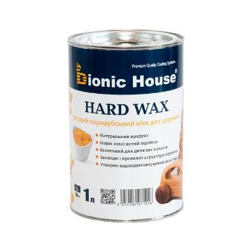 | Натуральний віск карнаубський з добавкою льняного масла. Віск для дерева, може використовуватися як самостійне декоративне покриття, яке ідеально підходить для будинків і зрубів, меблів, дверей, дерев'яних настилів з сосни, тика, дуба та інших порід деревини для внутрішніх і зовнішніх робіт.Забарвлюється: 1л-129грн, 2,8л. - 361 грн, 10 л. - 1287 грн | 1л. | 451 | 451.00
 |  |  |  | 3л. | 1326 | 442.00
 |  |  |  | 10л. | 4420 | 442
топ продаж
 | Organic protect oil | 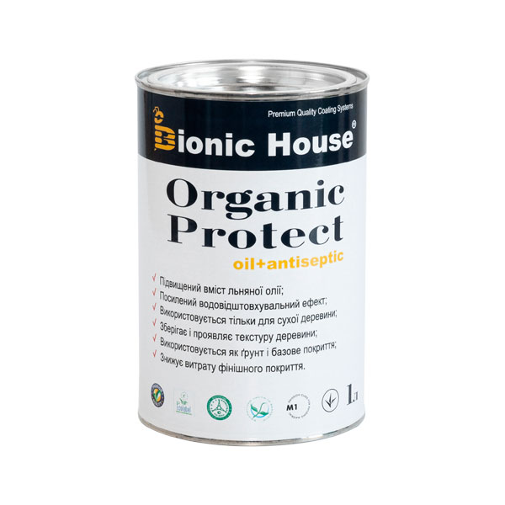 | Грунтувальний антисептик c підвищеним вмістом лляної олії для обробки деревини зовні і зсередини. забезпечує триваліший захист від вологи й цвілі. Застосовується для обробки всіх дерев'яних конструкцій, що оброблятимуться найближчим часом лесуючими або криючими матеріалами. Organic Protect OIL не захищає дерев'яну поверхню від впливу сонячного світла, тому покривне фарбування рекомендується проводити не пізніше 4-6міс. Про сумісність фінішних засобів поверх Organic Protect OIL рекомендуємо проконсультуватися у нашого фахівця. | 1л. | 452 | 452.00
 |  |  |  | 2,8л. | 1228 | 438.57
 |  |  |  | 10л. | 4156 | 415.60
 | Олія для підлоги | 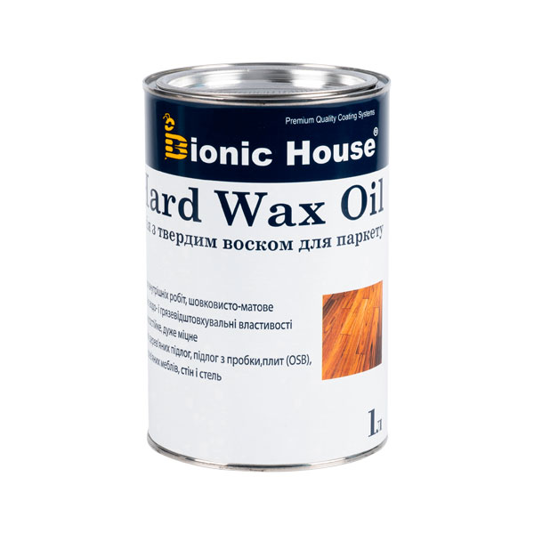 | Олія з твердим воском - професійне, безбарвне, шовковисто-матове покриття для всіх типів дерев'яних підлог (масивної дошки, паркетної дошки тощо.) Забарвлюється: 1л-129грн, 2,8л. - 361 грн, 10 л. - 1287 грн | 0,5л | 488 | 976.00
 |  |  |  | 1л. | 890 | 890.00
 |  |  |  | 2,8л. | 2436 | 870.00
 |  |  |  | 10л. | 8470 | 847.00
 | Олія для дерева з твердим воском і УФ захистом | 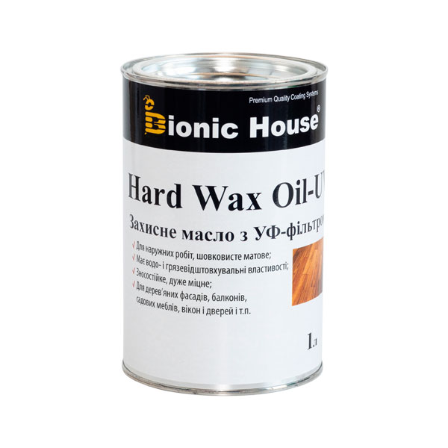 | Це натуральне, деревозахисне просочення поліпшене добавкою що забезпечує захист від сонячного ультрафіолету. Забарвлюється: 1л-129грн, 2,8л. - 361 грн, 10 л. - 1287 грн | 0,5л | 505 | 1010.00
 |  |  |  | 1л. | 925 | 925.00
 |  |  |  | 2,8л. | 2521 | 900.36
 |  |  |  | 10л. | 8770 | 877.00
 | Олія для дерев'яних меблів | 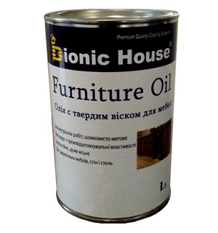 | олія з твердим воском для меблів з натурального дерева - професійне, безбарвне, шовковисто-матове покриття для дерев'яних меблів з усіх порід деревини як листяних також і хвойних. Забарвлюється: 1л-129грн, 2,8л. - 361 грн, 10 л. - 1287 грн | 0,5л | 488 | 976.00
 |  |  |  | 1л. | 890 | 890.00
 |  |  |  | 2,8л. | 2436 | 870.00
 |  |  |  | 10л. | 8470 | 847.00
 | Тунгова олія | 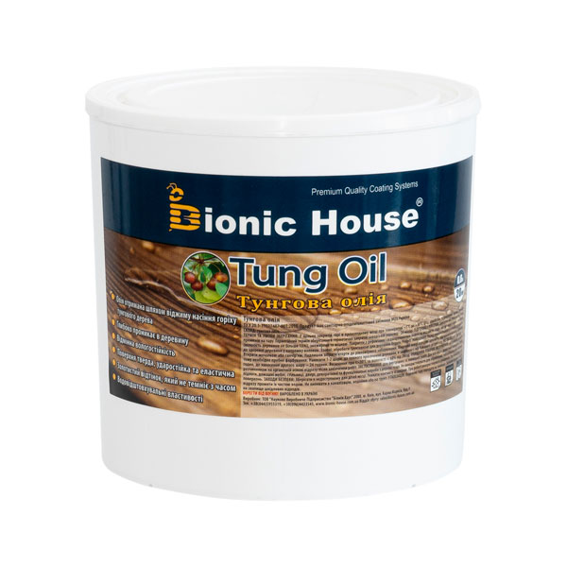 | Натуральна олія тунгового дерева. Призначена для просочення дерева будь-якої породи деревини. Створює тверду захисну плівку, має стійкий антисептичний ефект, захищає від цвілі й грибка, глибоко просочує дерево. Забарвлюється: 1л-129грн, 2,8л. - 361 грн, 10 л. - 1287 грн | 0,25л. | 373 | 1492
 |  |  |  | 0,5л. | 743 | 1486
 |  |  |  | 1л. | 1489 | 1489
 |  |  |  | 2,5л. | 3719 | 1488
 | Воскове просочення (на базі тунгової олії та карноубського воску) | 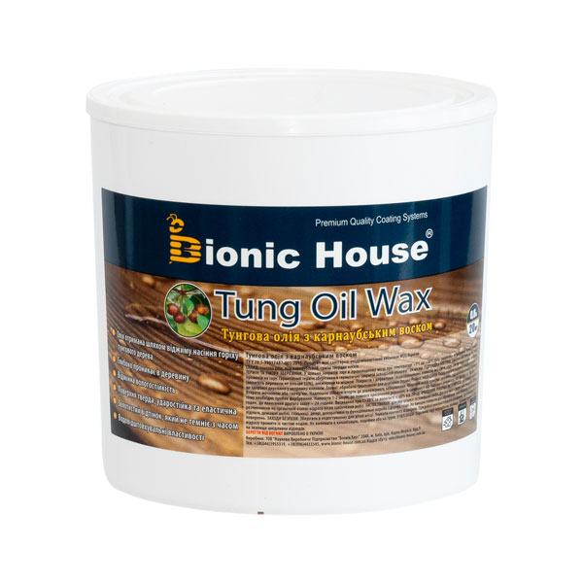 | Натуральна олія тунгового дерева з поліпшуючою добавкою - карнаубським воском. Дане воскове просочення не просто створює тверду захисну плівку й глибоко просочує дерево, воно продовжує термін експлуатації захисного покриття і надає йому восковий блиск і приємний дотик. Це покриття легше миється і очищується у разі забруднення, а також надає тривалу захисну антисептичну дію. Забарвлюється: 1л-129грн, 2,8л. - 361 грн, 10 л. - 1287 грн | 0,25л. | 418 | 1672
 |  |  |  | 0,5л. | 842 | 1684
 |  |  |  | 1л. | 1637 | 1637
 |  |  |  | 2,5л. | 4092 | 1637
топ продаж
 | Олія для термодеревини - Thermowood oil | 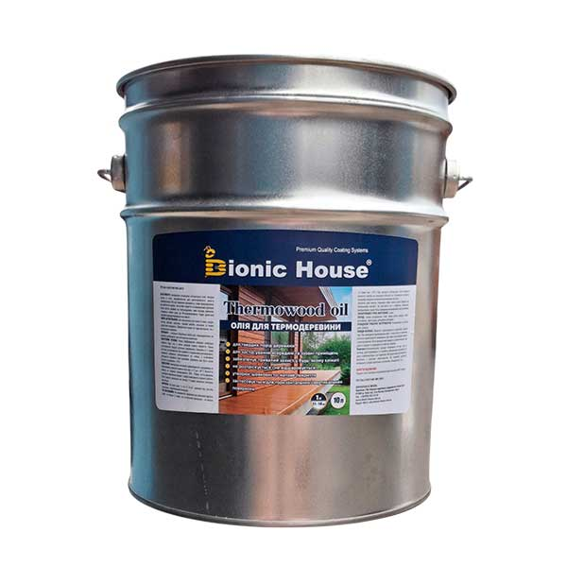 | Покращує зовнішній вигляд термодерева, має підвищену проникність у пори термодеревини та найщільніших порід дерев. Поверхня оброблена олією для термодеревини не вимагає шліфування при повторному нанесенні | 1л. | 690 | 690.00
 |  |  |  | 2,8л. | 1910 | 682.14
 |  |  |  | 10л. | 6808 | 680.80
 | ОЛІЯ ПО КАМЕНЮ ТЕРМОСТІЙКА | 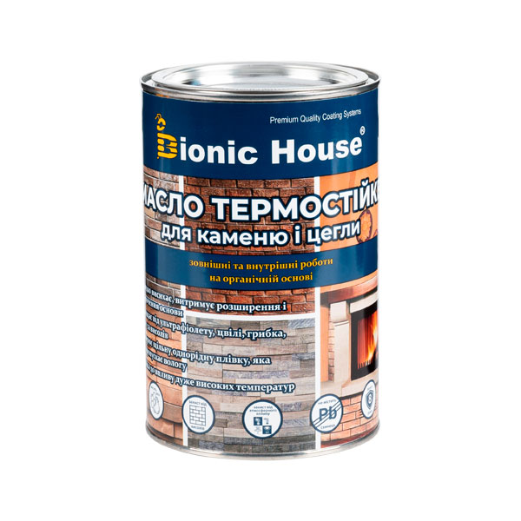 | Рекомендовано для захисту й декоративного оздоблення кам'яних фасадів, цегляної кладки, бруківки, тротуарної плитки, бетону, печей, камінів, огорож та інших поверхонь. Створює природне декоративне захисне брудо й водовідштовхувальне покриття | 1л. | 459 | 425.00
 | Торцезамазка | 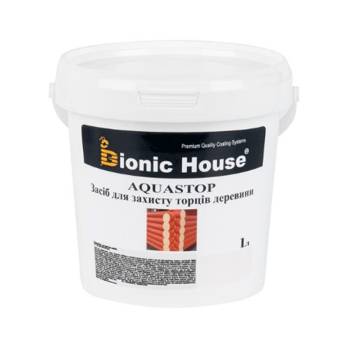 | Тимчасова торцезамазка на основі воску призначена для сухої конструкційної, клеєної і масивної деревини. Запобігає торцеве розтріскування і надмірне вбирання вологи всередину деревини. | 1л. | 321 | 321.00
 |  |  |  | 3л. | 818 | 272.67
 |  |  |  | 10л. | 3214 | 321.40
АНТИСЕПТИКИ ДЛЯ ДЕРЕВА | Bionic-House - менше розмов, більше захисту!
 | Organic protect | 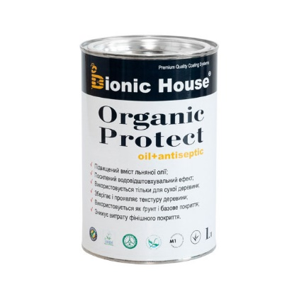 | Безбарвний грунтувальний антисептик з натуральною лляною олією для обробки деревини зовні. Уповільнює проникнення вологи й поширення цвілі. Застосовується для обробки всіх дерев'яних конструкцій, що підлягають подальшій обробці лесуючими або криючими матеріалами. Organic Protect не захищає дерев'яну поверхню від впливу сонячного світла, тому фінішне фарбування рекомендується провести якомога швидше! | 1л. | 416 | 416.00
 |  |  |  | 2,8л. | 1142 | 407.86
 |  |  |  | 10л. | 3950 | 395.00
 | WOOD BLEACH | 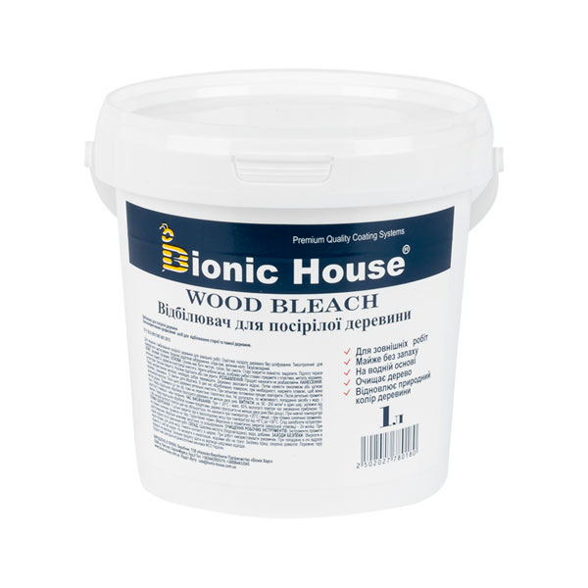 | Відбілювач для деревини. Водний розчин, готовий до застосування, відбілюючий і антисептичний засіб для деревини, що потемніла через вплив погодних факторів, УФ-випромінювання і пліснявих розгалужених забарвлень. | 1л. | 125 | 125.00
 |  |  |  | 3л. | 293 | 97.67
 |  |  |  | 5л. | 404 | 80.80
 |  |  |  | 10л. | 766 | 76.60
 | PRIMING CONCENTRATE КОНЦЕНТРАТ 1:9 | 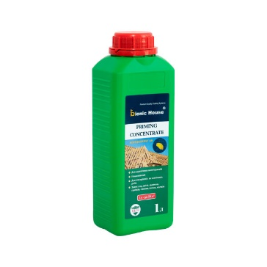 | НЕВИМИВНИЙ концентрат (1:9) антисептик призначений для довготривалого захисту несучих конструкцій із деревини: елементів покрівлі, каркасу будівлі, стіни, підлоги, перегородки, мансарди, садові меблі, огорожі та ін., які не мають безпосереднього контакту із землею. Забезпечує захист від шкідників: деревоточців, шашеля, грибків та плісняви. Після висихання не вимивається водою, що робить матеріал ідеальним для обробки дерева в екстер'єрах. | 1 л. | 220 | 220.00
 |  |  |  | 5л. | 846 | 169.20
 | BASE IMPREGNAT 1:10 | 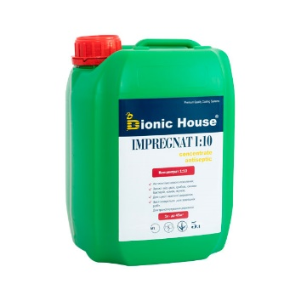 | Транспортний антисептик для деревини. Застосовується з метою захисту деревини в агресивних та несприятливих погодних умовах, також для знищення осередків зараження спорами грибка, синяви, дереворуйнівної цвілі на пиломатеріалах, балках, брусах, колодах і конструкціях з деревини. | 1л. | 188 | 188.00
 |  |  |  | 3л. | 542 | 180.67
 |  |  |  | 5л. | 877 | 175.40
 | BASE IMPREGNAT Для внутренних работ | 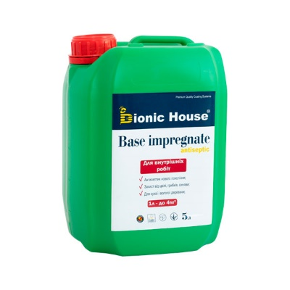 | Водний антисептик для внутрішніх робіт. Готовий до застосування водний розчин ефективного і безпечного органічного біоциду нового покоління, що оберігає від розвитку цвілі грибка, водорості, і другіех мікроорганізмів. | 1л. | 61 | 61.00
 |  |  |  | 3л. | 125 | 41.67
 |  |  |  | 5л. | 153 | 30.60
 |  |  |  | 10л. | 237 | 23.70
 | BASE IMPREGNAT | 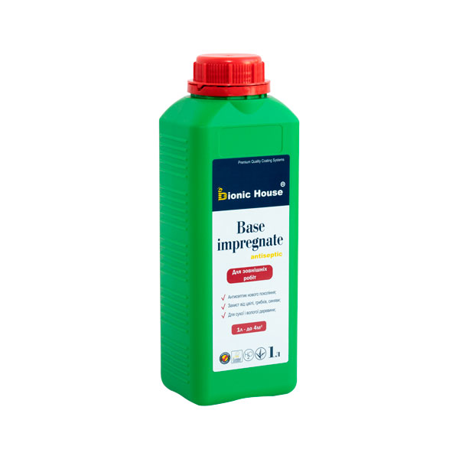 | Водне просочення для захисту від гниття і синяви з інсектицидною дією. Готовий до застосування водний розчин ефективного і безпечного органічного біоциду нового покоління, швидко Вбиває цвілеві грибки, водорості, лишайники, бактерії та інші мікроорганізми. | 1л. | 66 | 66.00
 |  |  |  | 3л. | 138 | 46.00
 |  |  |  | 5л. | 175 | 35.00
 |  |  |  | 10л. | 278 | 27.80
 | «Антижук» антисептик для дерева инсектицидный | 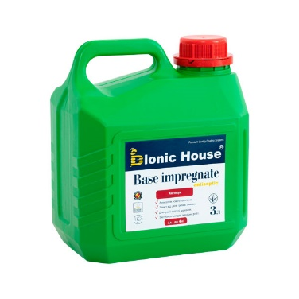 | Готовий до застосування інсектицидний засіб на основі водної емульсії високоефективних діючих речовин піретроїдів. Призначений для захисту деревини та знищення шкідливих комах (хробаків, короїдів, червиць, мурах, павуків) і інших членистоногих шкідників. | 1л. | 179 | 179.00
 |  |  |  | 3л. | 507 | 169.00
 | АНТИЖУК КОНЦЕНТРАТ 1:5 - Антисептик для дерева инсектицидный | 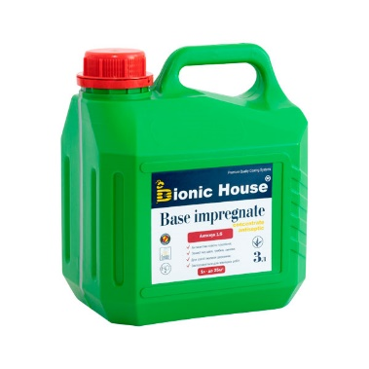 | Концентрований інсектицидний засіб на основі водної емульсії високоефективних діючих речовин пиретроидов. Призначений для отримання захисту деревини та знищення шкідливих комах (хробаків, короїдів, червиць, мурах, павуків) і інших членистоногих шкідників шляхом розбавлення водою 1: 5 до потрібного об'єму. | 1л. | 377 | 377.00
 |  |  |  | 3л. | 1035 | 345.00
 | Акриловая грунтовка | 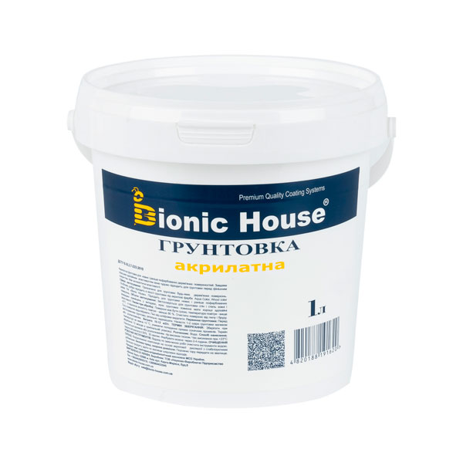 | Акрилатна суміш для ґрунтування нових і очищених дерев'яних поверхонь. Призначена для грунтування поверхонь де спостерігається значне, занадто швидке вбирання фарби, або перед оброблянням деревостружкових і деревоволокнистих плит для підвищення адгезивного щеплення фінішної фарби до базової поверхні. Застосовується для грунтовки стін і стель зовні й всередині приміщень у випадках, коли грунтовка повинна мати покращені адгезивні властивості. | 1л. | 123 | 123.00
 |  |  |  | 3л. | 361 | 120.33
 |  |  |  | 10л. | 1164 | 116.40
ВОГНЕБІОЗАХИСТ | Стрімкі інновації у сфері обробки деревини!
 | Fireproof metal | 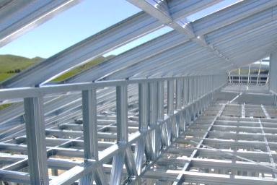 | Термоспучувана вогнезахисна фарба для металевих конструкцій. Є Композицією на основі полівінілацетатної дисперсії, антипіренів, наповнювачів і спеціальних функціональних добавок. Забезпечує підвищення межі вогнестійкості металевих конструкцій різних об'єктів захисту до 90 хвилин включно. | 10кг.
 |  |  |  | 20кг.
 |  |  |  | 60кг.
 | Вогнезахисна фарба для дерева |  | Покривний вогнезахисний склад для дерев'яних конструкцій. Склад призначений для вогнезахисту дерев'яних конструкцій, які експлуатуються всередині житлових, виробничих приміщень з неагресивний середовищем, а також на відкритому повітрі під навісом. | 5кг. | 1754 | 350.80
 |  |  |  | 10кг. | 3454 | 345.40
 |  |  |  | 20кг. | 6730 | 336.50
 | Просочення-антипірен для дерева. |  | Готове до використання вогнебіозахисне просочення на водній основі з сильною антисептичною дією на спеціальних функціональних добавках. Має 1-шу групу вогнезахисту. Містить кілька протигрибкових і протипліснявих компонентів нового покоління і не містить важкі метали. | 5кг. | 1492 | 298.40
 |  |  |  | 10кг. | 2913 | 291.30
 |  |  |  | 20кг. | 5631 | 281.55
 | Антипіреновий склад вогнезахисний БС-13 |  | Вогнезахисна водорозчинна просочувальна суміш для внутрішніх і зовнішніх робіт без постійного впливу вологого середовища. Засіб призначається для вогнезахисту дерев'яних конструкцій, експлуатованих усередині житлових, виробничих і громадських приміщень з неагресивним середовищем. | 1кг. | 160 | 160.00
 |  |  |  | 3кг. | 426 | 142.00
 |  |  |  | 10кг. | 1240 | 124.00
 | Готове до використання вогнебіозахисне просочення-антипірен БС-13 |  | Вогнезахисна водорозчинна суміш для внутрішніх і зовнішніх робіт. Склад призначається для вогнезахисту дерев'яних конструкцій, експлуатованих всередині житлових, виробничих і громадських приміщень з неагресивним середовищем. | 5кг. | 234 | 46.80
 |  |  |  | 10кг. | 426 | 42.60
 |  |  |  | 20кг. | 707 | 35.35

 | Ваше натхнення - можливості Bionic-House!
фарби для мінеральних поверхонь | Optima Interior standard |  | Матова інтер'єрна фарба для стелі та стін. - стійка до вологого протирання і вигорання (4 клас); - має високу адгезію до поверхні; - добре приховує дрібні дефекти; - високі естетичні властивості; - висока покривна здатність.
 |  |  |  |  | 4,2кг | 350
 |  |  |  |  | 7кг. | 566
 |  |  |  |  | 14кг. | 1,106
 | Optima Interior standard black |  | Матова інтер'єрна чорна фарба для стелі. - 4 клас стійкості до вологого прибирання; - високі естетичні властивості; - відмінна покривана здатність; - приховує дрібні дефекти поверхні; - паропроникна, стійка до вологого протирання, стійка до вигорання, без різкого запаху.
 |  |  |  |  | 4,2кг | 575
 |  |  |  |  | 7кг. | 934
 |  |  |  |  | 14кг. | 1,822
 | Optima Interior comfort |  | Матова інтер'єрна фарба для стелі та стін. - атмосферостійка; - паропроникна; - витримує легке вологе прибирання (ІІІ клас стійкості); - містить антигрибкову добавку; - висока покривна здатність; - екологічно безпечна.
 |  |  |  |  | 4,2кг | 397
 |  |  |  |  | 7кг. | 644
 |  |  |  |  | 14кг. | 1,260
 | Optima Facade standard |  | Матова фасадна дисперсійна фарба. - стійка до дії УФ-випромінювання; - стійка до забруднення; - висока атмосферостійкість; - гідрофобна (водовідштовхувальна); - парапроникна ("дихайча"); - містить ефект самоочищення; - утворює довговічне покриття.
 |  |  |  |  | 4,2кг | 505
 |  |  |  |  | 7кг. | 819
 |  |  |  |  | 14кг. | 1,602
 | Optima Facade Premium |  | Матова латексна фарба з підвищеними експлуатаційними властивостями. - І клас стійкості до миття; - атмосферостійка; - має високу адгезію; - ефективно приховує мікротріщини; - містить антигрибкову добавку; - максимальна паропроникність; - еластична.
 |  |  |  |  | 4,2кг | 667
 |  |  |  |  | 7кг. | 1,087
 |  |  |  |  | 14кг. | 2,122
 | Optima Facade Silicone |  | Силіконова фарба для зовнішніх робіт. - матова; - атмосферостійка; - стійка до УФ-випромінювання; - гідрофобна (водовідштовхувальна); - підвищена зносостійкість; - має ефект самоочищення; - паропроникна ("дихаюча"); - відмінна покривна здатність; - приховує мікротріщии поверхні; - має високу адгезію; - сумісна з мінеральною ватою.
 |  |  |  |  | 4,2кг | 814
 |  |  |  |  | 7кг. | 1,326
 |  |  |  |  | 14кг. | 2,588
 | Optima Interior Lux silk touch |  | Зносостійка фарба для приміщень з підвищеною вологістю.- І клас стійкості до миття; - утворює шовковисто-матову поверхню; - містить антигрибкову добавку; - еластична, приховує мікротріщини; - містить високу покривну здатність; - підвищена водо- та атмосферостійкість; - екологічно безпечна.
 |  |  |  |  | 4,2кг | -
 |  |  |  |  | 7кг. | -
 |  |  |  |  | 14кг. | 2,506
 | Optima Interior Premium |  | Фарба для зовнішніх робіт з водовідштовхувальними властивостями.- матова; - паропроникна ("дихаюча"); - стійка до сонячних променів; - висока атмосферостійкість; - висока криюча здатність; - яскраво виражена фактура; - ультрастійка до стирання
 |  |  |  |  | 4,2кг | 757
 |  |  |  |  | 7кг. | 1,233
 |  |  |  |  | 14кг. | 2,407
грунтовка | Грунтівка глибокого проникнення |  | Грунтівка глибокого проникнення для підготовки основи всередині та назовні приміщень. - забезпечує адгезію штукатурок та фарб; - зменшує витрати фарби; - глибокого проникає в структуру основи; - ефективно збалансовує поглинальну здібність основи; - зменшує водопоглинання; - висока проникаюча здібність.
 |  |  |  |  | 3л | 79
 |  |  |  |  | 5л | 121
 |  |  |  |  | 10л | 232
ДЕКОРАТИВНІ ШТУКАТУРКИ
 | Короїд |  | Штукатурка декоративна акрилова "КОРОЇД" для обробки поверхонь всередині і зовні будинків. - стійка до ураження грибком, пліснявою; - висока паропроникність; - стійка до забруднення; - стійка до атмосферних впливів; - гідрофобна (водовідштовхувальна); - зручна та легка в застосуванні; - еластична. Розхід 3,2 кг/м2 |  | 16 кг | 1,308
 | Баранець |  | Штукатурка декоративна акрилова "КАМІНЦЕВА" для обробки поверхонь всередині і зовні будинків. - гідрофобна (водовідштовхувальна); - стійка до ударних навантажень; - високоеластична та стійка до механічних ушкоджень; - морозостійка тв водостійка; - стійка до УФ - випромінювання; - має ефект самоочищення; - зручна та легка в застосуванні. Розхід 3,2 кг/м2. 16 кг на 4 кв.м. |  | 16 кг | 1,276
 | Кварц-грунт адгезійний |  | Основа під декоративну штукатурку для внутрішніх та зовнішніх робіт. - волостійка та морозостійка; - висока атмосферостійкість; - створює декоративне покриття; - зміцнює поверхню та збільшує адгезію; - готовий до використання. |  | 16 кг | 1,308
 | Мраморная галькая - декоративный камень | Фракція 5-10 мм | Підходить для декорування присадибних ділянок, виготовлення статуеток, зовнішньої та внутрішньої обробки приміщень. Камінь активно використовується в ландшафтному дизайні, мощенні доріжок, дизайні для відсипання клумб, газонів, садових майданчиків. |  | 10 кг | 319
 | Мраморная галькая - декоративный камень | Фракція 10-20 мм | Підходить для декорування присадибних ділянок, виготовлення статуеток, зовнішньої та внутрішньої обробки приміщень. Камінь активно використовується в ландшафтному дизайні, мощенні доріжок, дизайні для відсипання клумб, газонів, садових майданчиків. |  | 10 кг | 319

 | Фарби для розмітки автомобільних доріг
 | Фарба для розмітки автомобільних доріг БІЛА |  | дана фарба призначена для нанесення ліній безпеки, пішохідних переходів, написів та інших позначень на проїжджій частині автомобільних доріг з асфальту, бетону, бруківки і т.д., які використовують самостійно або спільно з дорожніми знаками або світлофорами. | 32кг. | 2880 | 90.00
 | Фарба для розмітки автомобільних доріг ЖОВТА |  | дана фарба призначена для нанесення ліній безпеки, пішохідних переходів, написів та інших позначень на проїжджій частині автомобільних доріг з асфальту, бетону, бруківки і т.д., які використовують самостійно або спільно з дорожніми знаками або світлофорами. | 32кг.
 | Фарба для розмітки автомобільних доріг ЧЕРВОНА |  | дана фарба призначена для нанесення ліній безпеки, пішохідних переходів, написів та інших позначень на проїжджій частині автомобільних доріг з асфальту, бетону, бруківки і т.д., які використовують самостійно або спільно з дорожніми знаками або світлофорами. | 32кг.
...

